Ficha Técnica 1
REGRESAR |  |  |  | MACROPROCESO ESTRATÉGICO |  |  |  |  |  | CÓDIGO: ESG-SST-r034
 |  |  |  | PROCESO GESTIÓN SISTEMAS INTEGRADOS - SEGURIDAD Y SALUD EN EL TRABAJO |  |  |  |  |  | VERSIÓN: 5
 |  |  |  | PLAN DE GESTION DEL RIESGO DE DESASTRES Y PREPARACION DE RESPUESTA ANTE EMERGENCIAS (FICHAS TECNICAS) |  |  |  |  |  | VIGENCIA: 2024-11-01
 |  |  |  |  |  |  |  |  |  | PÁGINA: 2 DE 13

 |  | Ficha Técnica 1. Información General

 |  | 1.1 Información General
 |  | Datos Generales |  | Razón social | UNIVERSIDAD DE CUNDINAMARCA
 |  |  |  | NIT | 890.680.062-2
 |  |  |  | Dirección | DG 18 N 20-29
 |  |  |  | Teléfono | (1) 8281483
 |  |  |  | Representante Legal | ADRIANO MUÑOZ BARRERA
 |  |  |  | Responsable SST | Directora de Talento Humano
 |  |  |  | Celular | 3208510365
 |  |  |  | Correo electrónico | sst@ucundinamarca.edu.co
 |  | Datos del centro de trabajo |  | Responsable del centro de trabajo | Director Administrativo de la Seccional Girardot
 |  |  |  | Cargo | Director
 |  |  |  | Correo electrónico | directorgirardot@ucundinamarca.edu.co
 |  |  |  | Dirección | Carrera 19 Nº 24 - 209
 |  | Datos de Enlace |  | Centro | Girardot
 |  |  |  | Drector | Director Administrativo de la Seccional Girardot 304A
 |  |  |  | Dirección | Carrera 19 Nº 24 - 209
 |  |  |  | Teléfono | 3134308765
 |  |  |  | Número de Pisos | 3
 |  |  |  | Número de Salidas | 3
 |  | Localización |  | Departamento | Cundinamarca
 |  |  |  | Ciudad | Girardot
 |  |  |  | Barrio | Gaitán
 |  | Linderos Sectoriales |  | Norte | Barrio Santa Isabel
 |  |  |  | Sur | Coliseo de ferias
 |  |  |  | Oriente | Carrera 19
 |  |  |  | Occidente | Parque de las olas
 |  | Vías de Acceso |  | Vías terrestres | 2
 |  | Áreas |  | Área Total | 25483,71 m²
 |  | Actividad Económica |  | Educación
 |  | Actividades Realizadas |  | Actividad Principal | Educación de Universidades
 |  |  |  | Actividad Complementaria | Educación tecnológica
 |  | Descripción de la Ocupación |  | Portería, admisiones y registro, papelería, cafeterías, cancha múltiple, unidad salud y amigable, concha acústica, auditorio, parqueaderos, bloque académico, baños, subestación, área de mantenimiento, laboratorio de simulación, bloque administrativo, biblioteca, gimnasio, laboratorio de aguas, salón de música, parque biosaludable, zona verde, cancha de fútbol
 |  | Número de pisos |  | 3
 |  | Horarios de Atención |  | LUNES A VIERNES 7:00 am A 10:00 pm SÁBADOS DE 7:00 am A 5:00 pm
 |  | Capacidad total por Áreas |  | Área | Trabajadores |  | Usuario interno y externo |  |  |  | Total
 |  |  |  | Administrativos | 45 |  |  |  |  |  | 45
 |  |  |  | Mantenimiento | 6 |  |  |  |  |  | 6
 |  |  |  | Docentes | 132 |  |  |  |  |  | 132
 |  |  |  | Estudiantes | 1,283 |  |  |  |  |  | 1,283
 |  |  |  | Servicios Generales | 10 |  |  |  |  |  | 10
 |  |  |  | Totales | 1476 |  |  |  |  |  | 1476
 |  | Información de los trabajadores |  | Número estimado de trabajadores | 193
 |  |  |  | Área | AUDITIVA - BAJA AUDICIÓN | AUDITIVA - USUARIO DE LSC | VISUAL - BAJA VISIÓN | VISUAL - CEGUERA | TRASTORNO DE ESPECTRO AUTISTA | FÍSICA | INTELECTUAL | MENTAL PSICOSOCIAL
 |  |  |  | administrativos
 |  |  |  | mantenimiento
 |  |  |  | docentes
 |  |  |  | estudiantes |  |  |  |  |  | 1 |  | 3
 |  |  |  | servicios generales
 |  |  |  | Totales |  |  |  |  |  | 1 |  | 3
 |  |  |  | Jornada laboral | LUNES A VIERNES 7:00 am A 10:00 pm SÁBADOS DE 7:00 am A 5:00 pm
 |  |  |  | Trabajadores con discapacidad | 0
 |  | Número de Parqueaderos |  | 5 zonas de parqueadero con un aproximado para vehículos: 35; motos: 250; usuarios con discapacidad: 2

 |  | 1.3 Georeferenciación
 |  | La Georeferenciación se hace tanto a nivel interno como externo, con el propósito de determinar áreas cercanas y que puedan generar riesgos adicionales. Así como la ubicación de las áreas a nivel interno.
 |  | 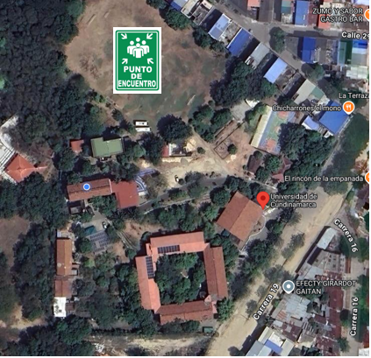

 |  | Fecha de elaboración: |  | 2025-1
 |  | Elaboró: | Oficina SG-SST
 |  | Revisó: | Coordinación | SG-SST
 |  | Aprobó: | Líder SG-SST

 | Diagonal 18 No. 20-29 Fusagasugá – Cundinamarca Teléfono (601) 8281483 Línea Gratuita 018000180414 www.ucundinamarca.edu.co E-mail: info@ucundinamarca.edu.co NIT: 890.680.062-2
 | Documento controlado por el Sistema de Gestión de la Calidad Asegúrese que corresponde a la última versión consultando el Portal Institucional

Ficha tecnica 11
REGRESAR |  | MACROPROCESO ESTRATÉGICO | CÓDIGO: ESG-SST-r034
 |  | PROCESO GESTIÓN SISTEMAS INTEGRADOS - SEGURIDAD Y SALUD EN EL TRABAJO | VERSIÓN: 5
 |  | PLAN DE GESTION DEL RIESGO DE DESASTRES Y PREPARACION DE RESPUESTA ANTE EMERGENCIAS (FICHAS TECNICAS) | VIGENCIA: 2024-11-01
 |  |  | PÁGINA: 12 DE 13

 | Ficha Técnica 11 - Planos de evacuación

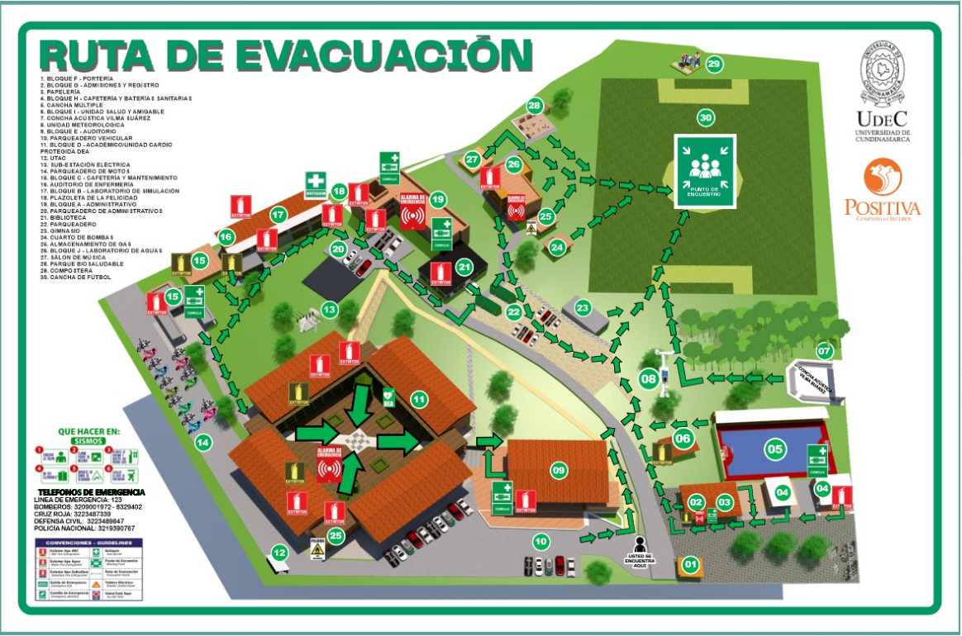

 | Fecha de elaboración: 2025-1
 | Oficina SG-SST
 | Revisó: Coordinación SG-SST
 | Aprobó: Líder SG-SST

 | Diagonal 18 No. 20-29 Fusagasugá – Cundinamarca Teléfono (601) 8281483 Línea Gratuita 018000180414 www.ucundinamarca.edu.co E-mail: info@ucundinamarca.edu.co NIT: 890.680.062-2

 | Documento controlado por el Sistema de Gestión de la Calidad Asegúrese que corresponde a la última versión consultando el Portal Institucional

